Brainstorming_Van
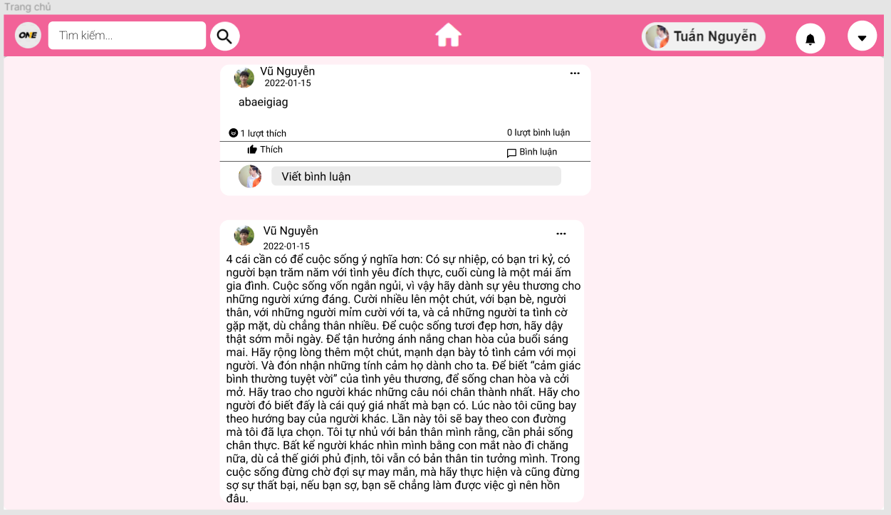 Có gì góp ý note lại: | Trang chủ HOME | header: | ấn vào ảnh đại diện -> link tới trang cá nhân |  |  | Trang cá nhân | header như của HOME
 |  |  | ấn vào icon thông báo -> ra modal các thông báo |  |  |  | main trang cá nhân | -> là chức năng xem hồ sơ cá nhân
 |  |  | ấn vào icon options -> có nút đăng xuất | ấn đăng xuất -> đăng xuất, hủy phiên |  |  | mục Giới thiệu | tự ý tưởng nhé! ở các phần vd Hà Nội có thể trỏ thêm đường link google search Hà Nội
 |  | main | không đăng ảnh ở trang chủ đăng ảnh, bài viết | có nút chọn ảnh để post ảnh lên |  |  | Sửa và Xóa bài viết | chọn options: - chọn sửa: hiện ra modal ở dưới text đó để gõ text mới -> sửa - chọn xóa: xóa bài (xem lại process)
 |  |  | bài viết main | bài viết có ảnh
 |  |  |  | bài viết có text
 |  |  |  | bài viết có cả ảnh và cả text
 |  |  | hiển thị tương tác | label đếm tương tác: like comment
 |  |  | button tương tác | button
 |  |  | nơi comment | có textbox, nút ấn để post comment
 |  |  | options để report bài viết bạn bè | ấn vào report...

 |  | link figma | https://www.figma.com/file/3uyh954GoddIRCVaa9WVki/Untitled

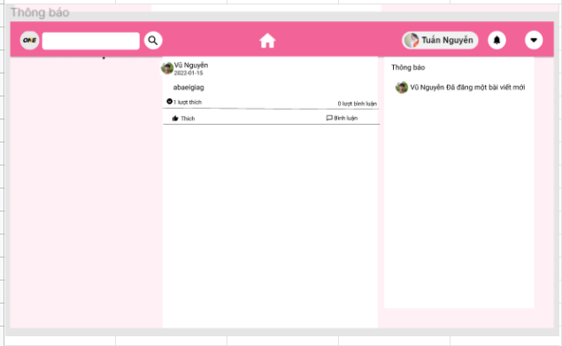
 | Thông báo
 |  | chức năng xem thông báo | - khi có bạn bè có hoạt động mới, hệ thống gửi thông báo tới cho người dùng - icon thông báo hiển thị số thông báo mà người dùng nhận được Process: - user ấn vào icon hiển thị số thông báo - hiển thị ra modal list các thông báo đó
 |  | chức năng xem bài đăng | Đọc tiếp các Process ở row trên: - ... - người dùng bấm vào 1 thông báo trong modal list thông báo - hệ thống điều hướng tới màn hình hiển thị bài đăng đó -> là chức năng 8 | -> thiết kế màn hình xem bài đăng | vd: https://www.facebook.com/permalink.php?story_fbid=1605382089839026&id=100011017515885

Trang cá nhân_Post
Màn hình trang chủ: gồm
 | Header (full chức năng: tìm kiếm, bấm vào hiện ra trang cá nhân, xem thông báo, icon option để đăng xuất) | Link Figma | https://www.figma.com/file/bFUI1pbHTANseFS75KsrI9/Untitled?node-id=24%3A5
 |  | Trang cá nhân
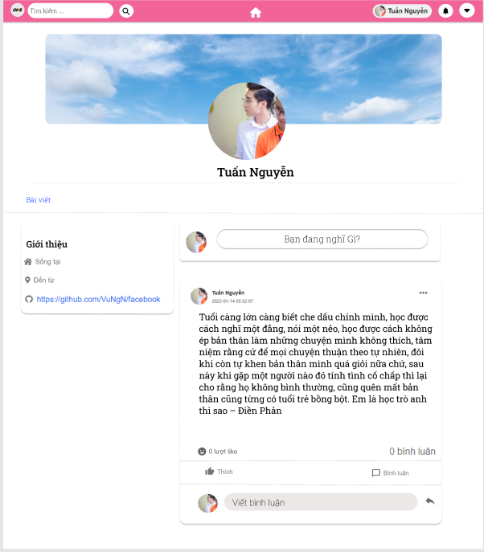

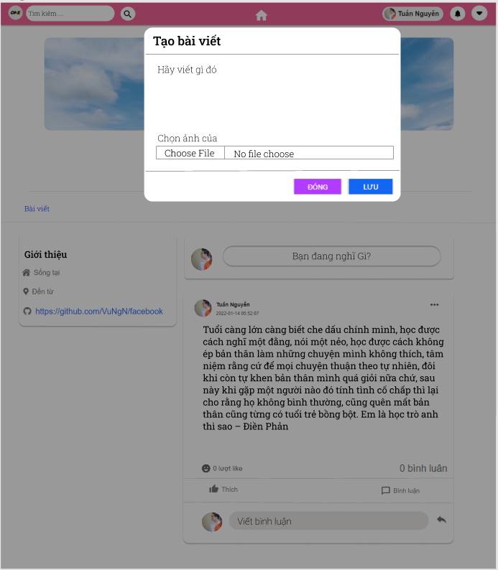
 |  | Đăng bài viết trong trang cá nhân

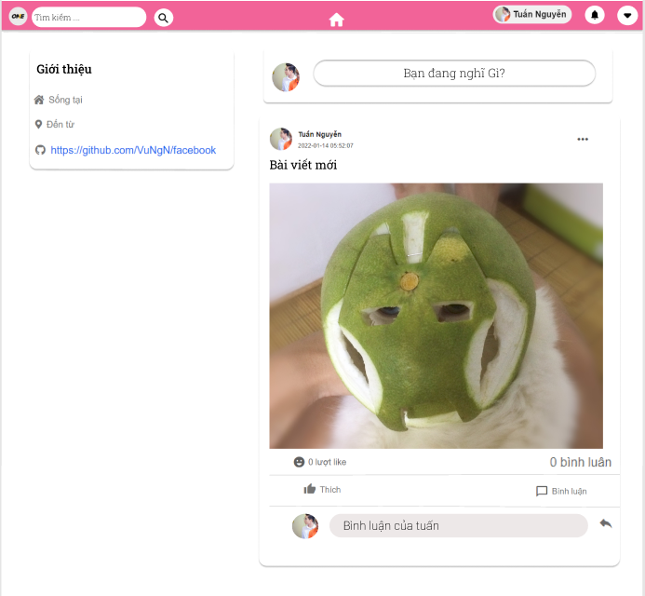
 |  | Bài viết được đăng có kèm ảnh

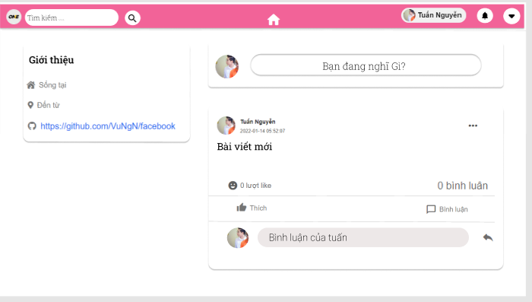
 |  | Bài viết được đăng không có ảnh

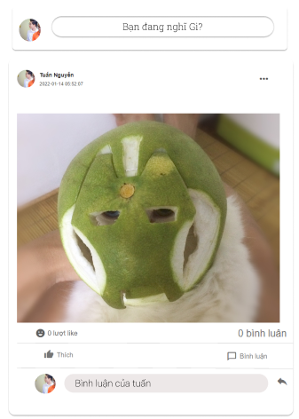
 |  | Bài viết được đăng chỉ có ảnh

Bài Post_Xem bài đăng,Thích, Bì
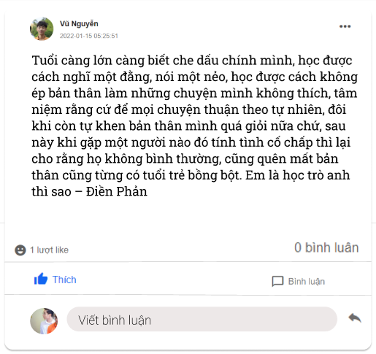
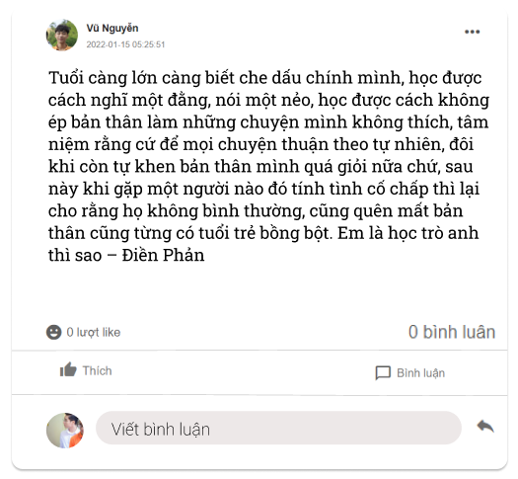
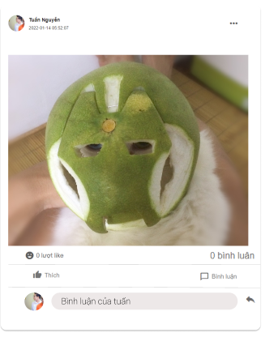
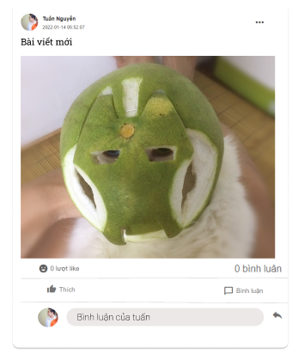
Màn hình trang chủ: gồm
 | Header (full chức năng: tìm kiếm, bấm vào hiện ra trang cá nhân, xem thông báo, icon option để đăng xuất) | Link Figma: | https://www.figma.com/file/bFUI1pbHTANseFS75KsrI9/Untitled?node-id=37%3A2
 |  |  | Xem bài viết chỉ có chữ | Bài viết chỉ có ảnh | Bài viết có cả ảnh cả chữ

 |  |  | Lựa chọn chức năng thích bài viết khi bấm vào nút like

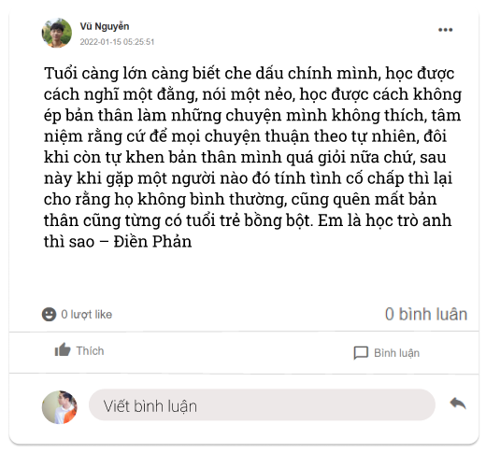
 |  |  | Lựa chọn chức năng bình luận khi ấn vào form bình luận

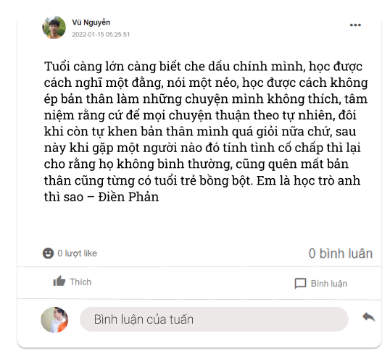
 |  |  | Nhập bình luận bạn muốn vào form bình luận

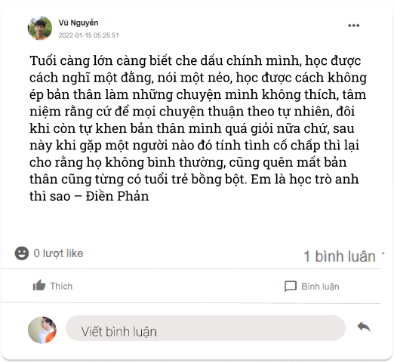
 |  |  | Nhấn enter hoặc nhấn chuột vào nút xác nhận bình luân

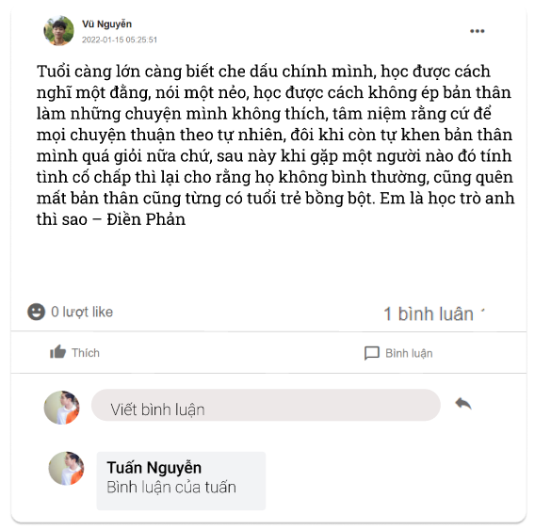
 |  |  | Nhấn vào mục bình luận để có thể xem tất cả bình luận của bài viết

Report bài viết
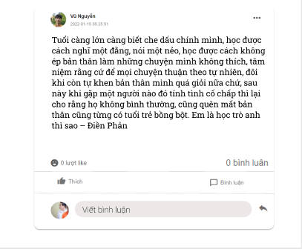
Bài viết có ý định báo cáo | https://www.figma.com/file/b7WEEo3u105OymPExAZtVf/Untitled

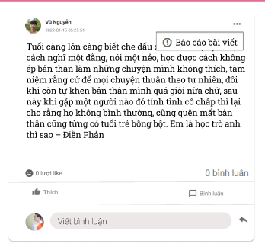
Lựa chọn chức năng báo cáo bài viết khi ấn vào dấu 3 chấm

Profile cá nhân_sửa xóa bài
Link:figma | https://www.figma.com/file/bFUI1pbHTANseFS75KsrI9/Untitled?node-id=24%3A5 | Bài viết cá nhân có ý định sửa hoặc xóa
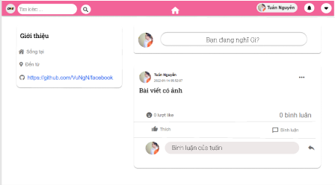

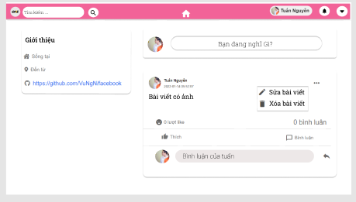
 |  | Lựa chọn chức năng sửa hoặc xóa bài viết khi ấn vào dấu 3 chấm

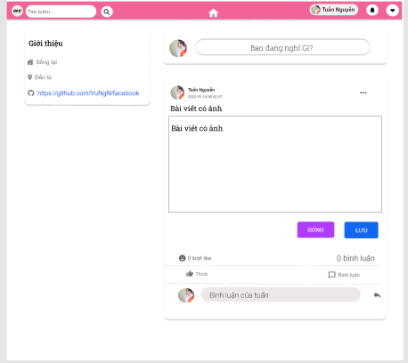
 |  | Form sửa bài viết

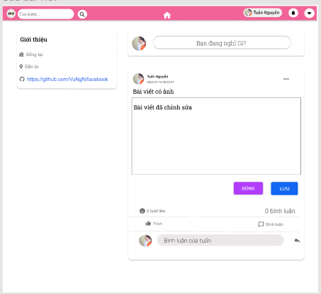

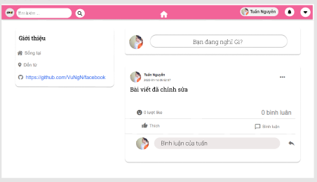
 |  | Bài viết đã được chỉnh sửa khi ấn nút lưu

 |  | Bài viết không thay đổi khinh ấn vào nút đóng

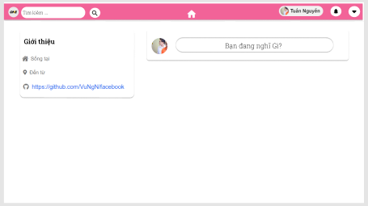
 |  | Sau khi lựa chọn chức năng xóa bài viết

Xem thông báo_icon
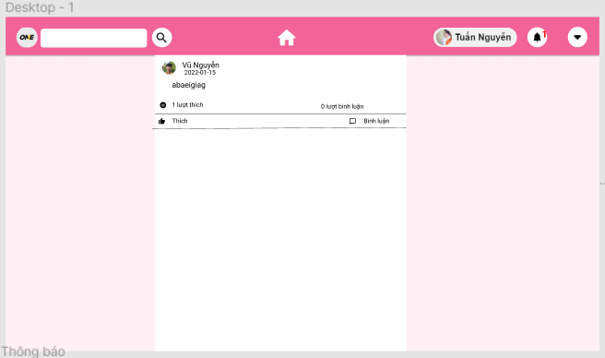
https://www.figma.com/file/OdHcDKFsoh4LAAP2t0YN8x/Untitled?node-id=33%3A11
 | Khi màn hình chính nhận có thông báo

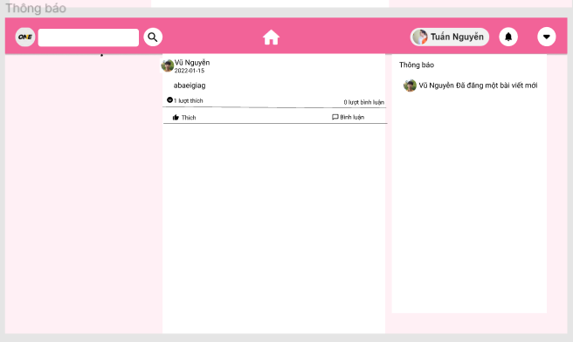

 | Ấn vào xem thông báo

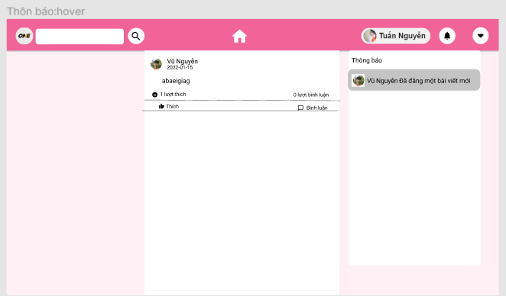

 | Hover vào thông báo chuyển màu

